Hoja1
2024-04-23

BUENOS AIRES luquearti@gmail.com

"SOGA de Monofilamento"
"de POLIETILENO Retorcido”
“FORRADA con PVC"
COD. | MEDIDA | ROLLO POR | PRECIO x M.
S-070 | 4mm. | 200 m. | 43.20
S-071 | 5mm. | 150 m. | 61.80
S-072 | 6mm. | 100 m. | 88.40
S-073 | 8mm. | 100 m. | 154.00

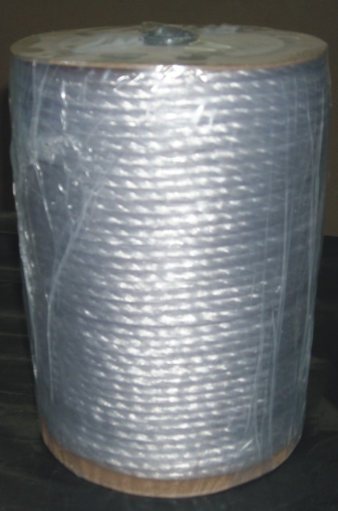
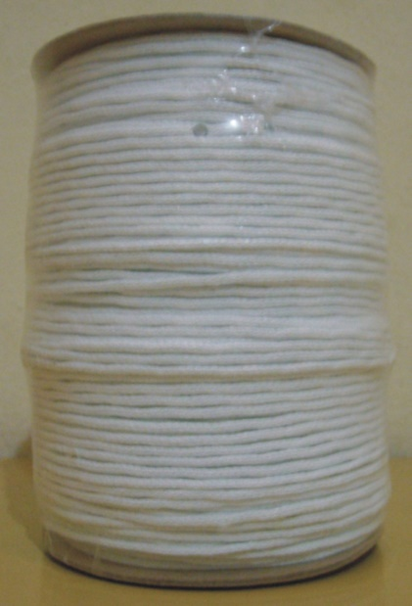

CORDON DE ALGODON p/RIEL

Cod. | Descripcion |  | precio
C-062 | Mts. Cordon p/Riel 2.5mm de algodón |  | ********
Excelente para tendederos de ropa
N

